بناء عقدة n8n
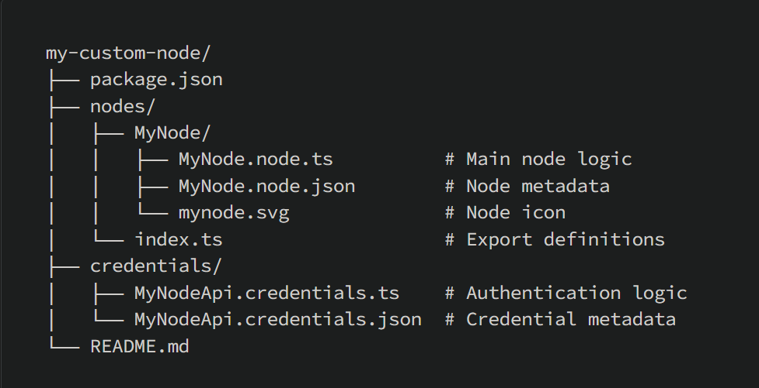
الكود | الشرح

بناء عقدة (نود جديده) من الصفر

تجهزي البيئه | هذه الطريقة تعنمد على ان n8n مثبت عالمي يعني مثبت على النود جي اس
npm Node.js | لازم تثبتها على الويندوز
الطريقة
PowerShell | افتح PowerShell كمسؤول
Set-ExecutionPolicy RemoteSigned -Scope CurrentUser | حط الامر ذا واضغط Y ويعني اسمح لي بتشغيل السكربتات الخاصة بي وقفل الترمند
 | سوي ملف جديد وادخل علية من الترمند
git clone https://github.com/n8n-io/n8n-nodes-starter.git my-node | ثما نفذ علشان ينزل نود جاهز تقدر تعدل عليه
npm install | ونفذ علشان يثبت حزم اساسيه
VS Code | ومن خلال استديو كود افتح المجلد my-node الي نزلته سطر 12
Example.node.ts | وهذا الملف الي رايح تعدل عليه من استديو كود
npm run build | وبعد ماتخلص من التعديل نفذ هذا الامر من داخل المجلد
dist | هيظهر عندك مجلد جديد اسمهdist
C:\Users\User\.n8n | ثما انسخ المجلد بعد التعديل الجديد سطر 113 بكامل ورح للمسار ذا
custom | سوي ملف بهذا الاسم والصق كل الملفات فيه
n8n start | ثما شغل بيظهر نود جديد اسمه Example وهو الملف الي عدلت عليه سطر
هيكلة ملفات المشروع

unity
الامر | الشرح

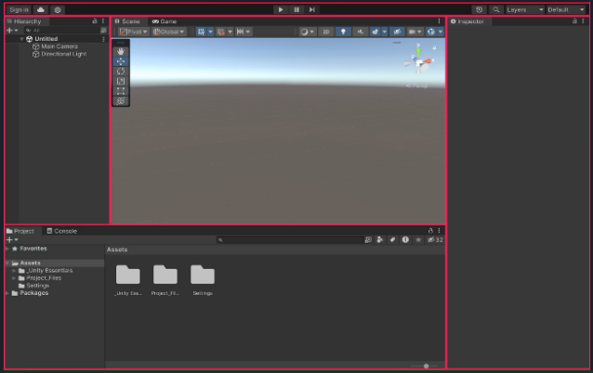
Editor Interface واجهة المحرر
 | 5.3.7
Scene View (عرض المشهد) | مساحة العمل الرئيسية لتصميم وبناء مستويات اللعبة، حيث تضع وتعدّل الكائنات ثلاثية الأبعاد.
Game View (عرض اللعبة) | معاينة ما يراه اللاعب فعليًا داخل اللعبة، تستخدم لاختبار اللعب ولا للتعديل المباشر.
Hierarchy Window (نافذة التسلسل الهرمي) | قائمة بجميع الكائنات الموجودة في المشهد، لتنظيمها وإدارتها.
Project Window (نافذة المشروع) | تحتوي على جميع الأصول (Assets) الخاصة بمشروعك (مثل النماذج، الأصوات، النصوص البرمجية) لتنظيمها واستيرادها.
Inspector Window (نافذة المفتش) | تعرض وتسمح بتعديل خصائص ومكونات الكائن المحدد حاليًا.
Toolbar (شريط الأدوات) | أدوات سريعة للتحكم بالمشهد وتشغيل/إيقاف اللعبة.
Console Window (نافذة الكونسول) | تعرض رسائل المطور، التحذيرات، والأخطاء للمساعدة في تصحيح الأخطاء.
Asset Store Window (نافذة متجر الأصول) | للبحث عن واستيراد أصول جاهزة لمشروعك من متجر Unity.
Hierarchy window نافذة التدرج الهرمي
 | هي نافذة تُظهر كل العناصر GameObjects (كائن اللعبة) الموجودة في المشهد الحالي (Scene) على شكل قائمة منظمة بشكل هرمي وتتكون النافذه Hierarchy window من اربعة أشياء أساسية
العناصر (GameObjects): | كل عنصر تضعه في المشهد مثل الكاميرا، الإضاءة، المجسمات (3D Objects)، واجهة المستخدم (UI)، إلخ، يظهر هنا. يمكنك تحديد أكثر من عنصر، سحبه، ترتيبه، أو حذفه من هذه النافذة.
الهيكل الهرمي (Parent/Child): | تدعم Unity تنظيم العناصر بشكل أب - ابن (Parent-Child). مثال: إذا وضعت عنصر "Main Camera" داخل "Player"، فإن الكاميرا تتحرك مع اللاعب. هذا يظهر كعناصر متداخلة (Indented) في النافذة.
خيارات البحث والتصفية: | في أعلى النافذة يوجد شريط بحث لتسهيل إيجاد العناصر داخل المشهد.
زر إنشاء عنصر جديد (+ أو Right-click): | يمكنك إنشاء كائن جديد (مثل Cube أو Camera أو Empty Object) مباشرة من هذه النافذة.

Inspector Window (نافذة المفتش)
 | نافذة المفتش تعرض كل الخصائص (Components) المرتبطة بأي GameObject تقوم بتحديده. وهي المكان الذي تعدّل فيه السلوك، الشكل، الفيزياء، النصوص البرمجية، وغيرها.
Name GameObject + الأيقونة | الاسم والايقونه

Transform | تعديل الموقع (Position)، الدوران (Rotation)، الحجم (Scale)

Sprites-Default (Material)

Sprite Renderer

Animator | ربط ملفات الحركة (Animation)، تغيير الحالات (States)

Add Component | وهذا الزر يسمح لك باضافت سيكريبت او حركه او أي شي فيزيائي للكائن

Scene View (عرض المشهد)
 | هي المكان الذي ترى فيه العالم ثلاثي الأبعاد الذي تبنيه. تسمح لك برؤية وتعديل كل GameObjects داخل المشهد.
مكونات النافذه
🔍 التحكم بالكاميرا | التحرك بحرية داخل المشهد باستخدام الماوس ولوحة المفاتيح لتفقد البيئة.
🧱 تحرير العناصر | تحديد وتحريك وتدوير وتكبير GameObjects داخل المشهد مباشرة.
🧰 أدوات التعديل (Tools) | أدوات مثل Move (W), Rotate (E), Scale (R), وTransform الكاملة لتعديل الكائنات.
👁️ تغيير العرض (View Modes) | التبديل بين أنماط العرض: مجسم (Shaded)، أسلاك (Wireframe)، إضاءة، إلخ.
🎯 التركيز على كائن | الضغط على F يركّز الكاميرا على الكائن المحدد لتقريبه وتعديله بسهولة.
📷 معاينة الكاميرا | إمكانية رؤية ما تراه كاميرا المشهد لاختبار زوايا الرؤية قبل التشغيل
الاختصارات في الكبيورد للنافذه
F | تركيز على الكائن المحدد
Q, W, E, R, T | أدوات: اليد، التحريك، التدوير، التكبير، التحويل
زر الماوس الأوسط + سحب | تحريك الكاميرا في المشهد
Alt + زر الماوس الأيسر | تدوير الكاميرا حول النقطة

Programming Essentials اساسيات البرمجة

إضافة برنامج نصي للحركة Add a movement script

طريقة انشاء ملف النص البرمجي
Project > Create > MonoBehaviour Script | روح على نافذة المشروع ثما جديدي ثما سلوك احدي نصي ثما ضع الاسم الذي تريده
Rigidbody | تاكد بان الكان يملك Rigidbody يخليها تتأثر بقوانين الفيزياء الحقيقية، مثل: - الجاذبية (فتسقط تلقائيًا) - الاصطدام مع كائنات أخرى - القوى والسرعة (مثل الدفع والانطلاق)
 | وبعدين هيظهر ملف جديد في نافذت المشروع اضغط دبل كلك هيفتح الصفحه في استديو كود وعدل على الكود لابد من تثبيت Visual Studio علشان يتعرف عليه يونتي
 | وبعد تعديل الملف في Visual Studio سوي حفظ ثما ارجع لليونتي | using System; using UnityEngine; public class NewMonoBehaviourScript : MonoBehaviour { // Start is called once before the first execution of Update after the MonoBehaviour is created void Start() { Debug.Log("أي نص هنا"); } // Update is called once per frame void Update() { //انتبه هذا الفونكشن يشتغل باستمرار ولا يوقف } }
 | في نافذة المشروع بتلقى السكريبت الي سويته اسحب الكائن الى ملف السكيريبت وفي نافذة Inspector بيظهر اسم الملف السكريبت الي سويته

mission 3D Essentials أساسيات ثلاثية الأبعاد

Create and rename a sphere إنشاء كرة وإعادة تسميتها
 | بامكانك تنشى كرة او مربع حسب احتياجك
الطريقة
Hierarchy > right-click > 3D Object > | روح على النافذه الي على اليسار الي فيها العناصر كليك يمين ثما اختر عنصر 3 دي ثما اختر الي تبي كرة ولا مربع وهنا الاشكال كلها | Cube | مكعب بسيط، يُستخدم للجدران والأرضيات والمجسمات العامة. | Sphere | كرة ثلاثية الأبعاد، مثالية للكواكب أو الكرات الفيزيائية. | Capsule | شكل كبسولة، مفيد كنموذج أولي للشخصيات أو الكائنات المتحركة. | Cylinder | أسطوانة، تُستخدم لتصميم أعمدة أو أنابيب. | Plane | سطح مسطح كبير، يُستخدم كأرضية أو خلفية. | Quad | سطح مسطح بأربعة رؤوس، أخف من Plane وأسهل في المعالجة. | Text - TextMeshPro | نص ثلاثي الأبعاد باستخدام تقنية TextMeshPro عالية الجودة. | Legacy | عناصر قديمة من Unity، غالبًا غير مستخدمة في المشاريع الحديثة. | Ragdoll | شخصية بشرية تتفاعل مع الفيزياء بشكل واقعي (سقوط، تصادم). | Terrain | أرضية ضخمة قابلة للتعديل من حيث الارتفاع والملمس. | Tree | شجرة ثلاثية الأبعاد قابلة للتخصيص وتعمل بشكل مثالي مع Terrain. | Wind Zone | منطقة تتحكم بتأثير الرياح على الأشجار والجزيئات.
Inspector > Transform > Scale | وبعدين روح (اذا تبي ) على نافذت المفتيش بعد تحديد العنصر (النافذه على اليمين ) وروح على المقياس وحدد طول وعرض العنصر | Position | يحدد موقع الجسم على المحاور الثلاثة X و Y و Z. كل تغيير هنا ينقل المجسم إلى مكان مختلف في العالم ثلاثي الأبعاد. | Rotation | يتحكم في دوران الجسم حول المحاور الثلاثة. تستخدم الدرجات لتحديد زاوية الدوران. مثلاً: 90 درجة حول محور Y يدير الجسم لليمين. | Scale | يغيّر حجم الجسم على كل محور. القيمة "1" تعني الحجم الطبيعي. إذا غيرتها إلى "2" مثلاً، يتضاعف الحجم في ذلك الاتجاه.
Create and apply a new material إنشاء وتطبيق مادة جديدة
 | الـ Material هو الشيء الذي يحدد كيف يظهر سطح الجسم — من حيث اللون، اللمعان، الشفافية، والأنسجة (Textures).
طريقة انشاء material
Project window > right-click > Create > Material | وهنا تنشى متريا جديده وسمها أي اسم
 | ثما بعد ما تسوية اسحب المتيريا بكلك يسار الى العنصر الي يطبق عليه وافلته
Add a Rigidbody and test إضافة حركة فيزائية للعنصر
 | لاضافت حركة فيزيائية حقيقية لجسم معين (مثل سقوطه بفعل الجاذبية أو تصادمه مع أجسام أخرى). هنا يأتي دور مكون يعني يجعل الجسم يتفاعل مع قوانين الفيزياء مثل الجاذبية، القوى، والاصطدامات
الطريقة
Ball GameObject > Inspector > Add Component > Rigidbody > Rigidbody | تحدد العنصر الي يصير علية الحركة تروح لنافذة المفتيش ثما إضافة مكون ثما في نافذة إضافة المكون في البحث اكتب Rigidbody واختر الجسم الصلب يعني تخبر المحاكي بان هذا العنصر هو جسم صلب طبيق علية قوانين الفيزياء

Create and apply a Physics Material إنشاء وتطبيق مادة فيزيائية
 | هو ملف يُستخدم لتحديد كيف يتفاعل الجسم مع الأجسام الأخرى عند الاصطدام
الطريقة
Right-click > Create > Physics Material | تروح على النافذه الي اسفل شي فيها ملفات أسست كلك يمين ثما تختار جديد ثما تختار مادة فيزائية
Inspector > Bounciness | الان بعد انشاء المادة وتحديده بكلك يسار روح لنافذة المفتيش بتلقى النطاط حطه على رقم 1 علشان يعطيك اقوى تاثير
 | بعدها اسحب الماده الى العنصر وشغل المحاكي

Mobile UI واجهة مستخدم

اضافه نص

الطريقة
Hierarchy | روح لهذه النافذه ثم كلك يمين ثم اختر UI ثما اختر Text هيظهر تحت عنصر الكاميرا
Add Component | ثما اضه لهو Component وسوي له نيو سيكربت يعني مستند نصي
using UnityEngine; using TMPro; // مكتبة TextMeshPro public class text : MonoBehaviour { public Transform player; public TextMeshProUGUI scoreText; // تغيير النوع هنا void Update() { scoreText.text = player.position.z.ToString("F2"); // عرض الرقم بخانتين عشريتين } } | وحط الكود ذا وهنا في 2 متغيرات public Transform player; هذا للعنصر المتحرك \\\\\\\\\\\\\\\\\\\\\\\\\\\\\ وهذا تحط فيه TextMeshPro - Text (UI) طبعا الصورة توضح كل الي عليك تضغط كلك يسار وتسحبه على الفاريبول public TextMeshProUGUI scoreText; | 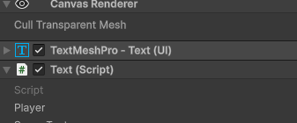

رمي اهداف

رمي الأهداف عشوائيًا في الهواء

الطريقة
 | بعد تنزيل المشروع وتشغيله بعد وضع العناصر وتجهيز المشروع وضافة Rigidbody لكل العناصر طبعا كل العناصر وضعتها في ملف موحد علشان Rigidbody يشملها كلها انشاءة سيكريبت
Target.cs | وهذا السيكريبت
public class Target : MonoBehaviour { private Rigidbody targetRb; void Start() { targetRb = GetComponent<Rigidbody>(); targetRb.AddForce(Vector3.up * Random.Range(12, 16), ForceMode.Impulse); targetRb.AddTorque(Random.Range(-10, 10), Random.Range(-10, 10), Random.Range(-10, 10), ForceMode.Impulse); transform.position = new Vector3(Random.Range(-4, 4), -6); } // Update is called once per frame void Update() { // Debug.Log(targetRb); } } | private Rigidbody targetRb; تعريف متغير خاص من نوع Rigidbody حتى نقدر نتحكم في الفيزياء الخاصة بالكائن. targetRb = GetComponent<Rigidbody>(); يحصل على الـ Rigidbody الموجود على نفس الـ GameObject. AddForce(Vector3.up * Random.Range(12, 16), ForceMode.Impulse); يضيف قوة للأعلى (على محور Y) بقيمة عشوائية بين 12 و 16. → هذا يجعل الكائن يقفز أو يندفع للأعلى عند بداية اللعبة. AddTorque(..., ForceMode.Impulse); يضيف دوران عشوائي حول المحاور الثلاثة (X, Y, Z). → هذا يجعل الكائن يدور بشكل غير متوقع أثناء اندفاعه. transform.position = new Vector3(Random.Range(-4, 4), -6); يضع الكائن في مكان عشوائي على المحور X بين -4 و 4، بينما المحور Y ثابت عند -6. → هذا يعني أن الكائن يبدأ من أسفل الشاشة في مكان مختلف كل مرة.A125
Run | ثما شغلت اللعبه والتنيجة : العناصر تتطاير في كل مكان
Create a coroutine to spawn objects إنشاء روتين فرعي لتوليد الكائنات
 | يعني يخلق كائنات من نفس الكائنات الاصليه
الطريقة
GameObject | تنشى Empty object علشان يشمل على العناصر في نافذت Hierarchy
GameManager.cs | تنشى ملف جديد لغة c#
using UnityEngine; // مكتبة الأساسيات الخاصة بمحرك Unity (GameObject, MonoBehaviour, Transform...) using System.Collections.Generic; // مكتبة القوائم العامة مثل List<T> using System.Collections; // مكتبة الـ IEnumerator والـ Coroutines public class GameManager : MonoBehaviour // تعريف كلاس GameManager يرث من MonoBehaviour ليعمل كسكربت داخل Unity { public List<GameObject> targets; // قائمة عامة من نوع GameObject يمكن إضافة Prefabs إليها من الـ Inspector private float spawnRate = 1.0f; // معدل الزمن بين كل عملية Spawn (هنا ثانية واحدة) // Start is called once before the first execution of Update after the MonoBehaviour is created void Start() { StartCoroutine(SpawnTarget()); // عند بداية اللعبة يتم تشغيل Coroutine اسمه SpawnTarget } // Update is called once per frame void Update() { // يتم استدعاؤها كل Frame، حالياً فارغة } private IEnumerator SpawnTarget() // تعريف الـ Coroutine المسؤول عن إنشاء الأهداف { while (true) // حلقة لا نهائية { yield return new WaitForSeconds(spawnRate); // انتظر ثانية واحدة قبل كل عملية Spawn int index = Random.Range(0, targets.Count); // اختر عنصر عشوائي من قائمة targets Instantiate(targets[index]); // أنشئ الهدف داخل المشهد } } } | وتحط الكود ذا - الكود ينشئ GameManager مسؤول عن إنشاء كائن جديد داخل اللعبة أثناء التشغيل. ثما تروح على GameObject وتضغط عليها في نافذة Inspector بتلقى public List<GameObject> targets اضغط على علامة + واضيف الكائنات التي تريدها
 | خلاص تقدر تجرب الكود

Destroy target with click and sensor تدمير الهدف عند النقر (Click)

الطريقة
Edit > Project Settings > Player > Other Settings > Active Input Handling | لازم تعدل النظام الى Both علشان يشتغل شرح: خيار Active Input Handling في Unity يحدد نظام الإدخال المستخدم في المشروع. تغييره إلى Both يعني أن المشروع سيدعم كلاً من النظام القديم (Input Manager) والنظام الجديد (Input System) في نفس الوقت، مما يسهل الانتقال التدريجي بينهما
private void OnMouseDown() { هنا يتم تعريف دالة حدث تستدعيها Unity تلقائيًا عند الضغط بزر الفأرة على الكائن الذي يحتوي على Collider. } Destroy(gameObject); هذا السطر يطلب من Unity تدمير الكائن الحالي (gameObject) وإزالته من المشهد. } private void OnTriggerEnter(Collider other) { هنا يتم تعريف دالة حدث تستدعيها Unity عندما يدخل Collider آخر إلى منطقة الـTrigger الخاصة بهذا الكائن. } Destroy(gameObject); هذا السطر يدمّر الكائن الحالي عند حدوث التصادم/الدخول إلى الـTrigger. } } إغلاق جسم الدالة السابقة. | في صفحة Target.cs تضيف الكود التالي
 | والان سوي رن ثما اضغط على الكائنات كلك يسار

Keeping Score تسجيل النقاط

Add Score text and position it on screen أضافت نص النتيجة وحدد موضعه على الشاشة

الطريقة
Hierarchy > UI > Text - TextMeshPro | تروح على المسار ذا وتختار TextMeshPro
Import TMP Essentials. | اذا طلبك تثبت المكتبه اضغط موافق

Initialize score text and variable تهيئة نص النتيجة والمتغير

الطريقة
Game Manager.cs | افتح الملف السيكريبت ذا
using TMPro; private int score; public TextMeshProUGUI scoreText; void Start() { StartCoroutine(SpawnTarget()); score = 0; scoreText.text = "Score: " + score; } | اضف هذا الكود الجديد على الكود الموجود في الصفحه ولا تحذف شي شرح الكود موجود في الشيت اكسل Unity - Scripting API سطر 160 | using TMPro; هنا استدعينا مكتبة النصوص الاحترافية private int score; وهنا انشانا فاريبول علشان نستخدمة في الربط بين العناصر public TextMeshProUGUI scoreText; وهنا انشانا فاريبول علشان نستخدم الكلاس void Start() { في الداله البدا score = 0; هنا وضعنا قيمة فاريبول الربط صفر scoreText.text = "Score: " + score; } هنا استخدمنا الكلاس ووضعنا خاصية موجوده في Class TMP_Text مهمتها تغيير النص
أضف نقاطًا عند تدمير الأهداف Add score when targets are destroyed

Target.cs | تروح على هذا الملف
using Unity.Burst.CompilerServices; using UnityEngine; using UnityEngine.EventSystems; public class Target : MonoBehaviour { public AudioClip explosionClip; private Rigidbody targetRb; private float minSpeed = 12; private float maxSpeed = 16; private float maxTorque = 10; private float xRange = 4; private float ySpawnPos = -3; private GameManager gameManager; هنا نستدعي كلاس حق الـ GameManager void Start() { targetRb = GetComponent<Rigidbody>(); gameManager = GameObject.Find("GameObject").GetCo وهنا نستدعي صفحة Game Manager.cs mponent<GameManager>(); targetRb.AddForce(RandomForce(), ForceMode.Impulse); targetRb.AddTorque(RandomTorque(), RandomTorque(), RandomTorque(), ForceMode.Impulse); transform.position = RandomSpawnPos(); } // Update is called once per frame void Update() { } private void OnMouseDown() { Destroy(gameObject); gameManager.UpdateScore(10); وهنا نستدعي داله موجوده في صفحه Game Manager.cs } // private void OnTriggerEnter(Collider other) // { // Destroy(gameObject); // } Vector3 RandomForce() { return Vector3.up * Random.Range(minSpeed, maxSpeed); } float RandomTorque() { return Random.Range(maxTorque, maxTorque); } Vector3 RandomSpawnPos() { return new Vector3(Random.Range(-xRange, xRange), ySpawnPos); } } | وتضيف الاكواد الجديده بلون الأحمر
 | وخلاص

تخصيص قيمة نقطة لكل هدف Assign a point value to each target

Target.cs | تروح للصفحه ذي
public int pointValue; | تضيف متغير فاضي بدون قيمه
private void OnMouseDown() { Destroy(gameObject); gameManager.UpdateScore(pointValue); } | ثما تضيف الفاريبول دالخل الداله علشان يفتح خانه في اليونتي تقدر تضيف ارقام
 | تروح على برنامج اليونتي ثما تختار الكائن وفي مربع ملف الاسكيربت بتلقى الفاريبول حط فيه أي رقم وشغل المحاكي

أضف انفجار جسيمات Add a Particle explosion

Target.cs | تروح للصفحه ذي
public ParticleSystem explosionParticle; | تضيف متغير من نوع ParticleSystem : وضيفته التحكم في أنظمة الجزيئات مثل: - الانفجارات - الدخان - النار - الشرار - الغبار - المطر والثلج
private void OnMouseDown() { Destroy(gameObject); Instantiate(explosionParticle, transform.position, explosionParticle. transform.rotation); gameManager.UpdateScore(pointValue); } | ثما تروح للفونكشن OnMouseDown وتضيف الداله المتخصصه في نسخ الكائن مع الموقع Instantiate
Assets > Course Library > Particles | ثما تروح للبرنامج يونتي وترح للاي كائن وتضغط عليه هيظهر عندك الفاريبول explosionParticle وتروح للملف Particles تجد فيه قوالب جاهزه يعني قوالب أي انفجار جاهزة او انتشار او أي تاثير
 | وتسحب أي قالب جاهز وتحطه في الفاريبول ParticleSystem
 | وخلاص
Game Over

إنشاء كائن نصي انتهت اللعبة Create a Game Over text object

Right-click on the Canvas | تروح على العنصر Canvas الي هي الارضيه حق اللعبة وتضغط كلك يمين
UI | ثما تختار اليو أي
Text - TextMeshPro object | ثما نص جديد

اظهار النص Game Over
 | وهنا نقوم باظهار النص او اخفائه
GameObject.cs | تروح للملف ذا
public TextMeshProUGUI gameOverText; | تنشى فاريبول من نوع نص حق الواجهة
gameOverText.gameObject.SetActive(true); | وهنا يقول خذ النص الي في الفاريبول واعرضه او شغله
GameObject | ثما روح للبرنامج يونتي واضغط على الكائن الي اسمه GameObject بيظهر عندك الفاريبول الي في السطر 192
 | وهنا اسحب الكائن الي في داخله النص وحطه في الفاريبول الي في السطر 192
 | خلاص
Create GameOver function انشاء دالة لاظهار القيم اوفر

Target.cs | تروح للملف ذا
OnTriggerEnter | تروح للداله ذي
if (gameObject.CompareTag("Bad")) { print("Bad"); gameManager.GameOver(); } | وفي داخل الداله OnTriggerEnter تحط الكود والكود يتحقق إذا كان الكائن الذي حدث معه التصادم يحمل الوسم (Tag) باسم "Bad"
GameObject.cs | ثما تروح للملف ذا
public void GameOver() { print("Game Over!"); gameOverText.gameObject.SetActive(true); } | وتصنع داله جديده يُظهر عنصر واجهة المستخدم (UI) المسؤول عن عرض نص Game Over.
 | ثما تروح لنافذة العناصر وتختار الكائن Bad1
 | ثما تروح لناذفة اعدادات الكائن وتختار Tag
Abb Tag | ثما تختار تاج جديد
" + " | تضغط على علامة الزائد
Bad | تسجل اسم جديد نفس الي في الكود سطر رقم 201
Tag | ثما تخرج وتروح مره ثاني على التاج وتختار التاج الي سويته جديد
 | ثما روح على نافذة العناصر واختر عنصرالي يظهر كلمة قيم اوفر وفي نافذة Inspector بتلقى اسم العنصر وجنبه مربع عليه علامة صح طفيه علشان ما يشتغل نافذة القيم اوفر الا عن طريق الكود فقط
 | وخلاص
إيقاف ظهور العناصر عند ظهور كلمة GameOver

Game Manager.cs | تروح للصفحه ذي
public bool isGameActive; | وتحط هذا الفاريبول من نوع true او لفولس
void Start() { isGameActive = true; score = 0; StartCoroutine(SpawnTarget()); UpdateScore(0); scoreText.CrossFadeColor(Color.red, 1f, false, true); } | ثما تحط قيمته ترو مع ترتيب عناصر داخل الفونكشن
public void GameOver() { gameOverText.gameObject.SetActive(true); isGameActive = false; } | وترح في نفس الصفحه على الفونكشن ذي وتحط قيمة الفاريبول false
IEnumerator SpawnTarget() { while (isGameActive) { yield return new WaitForSeconds(spawnRate); int index = Random.Range(0, targets.Count); Instantiate(targets[index]); } } | هنا تغير قيمة while الى الفاريبول الجديد
Target.cs | وتروح للصفحه ذي
private void OnMouseDown() { if (gameManager.isGameActive) { Destroy(gameObject); Instantiate(explosionParticle, transform.position, explosionParticle.transform.rotation); AudioSource.PlayClipAtPoint(explosionClip, Camera.main.transform.position); gameManager.UpdateScore(pointValue); } } | وتعدل هذه الفونكشن
 | وخلاص
أضافة زر إعادة التشغيل Add a Restart button
 | طبعا علشان اللعبة فيها قيم اوفر لابد من زر لاعادة تشغيل اللعبه
Canvas | روحة على العنصر ذا حق لافتة قيم اوفر واضغط كلك يمين
UI > Button - TextMeshPro | ثما اختر Ui وبعدها زر فيه تكست
Button | ثما يجيك كلمة Button بعد العنصر Canvas اضغط عليه وغير في النص والحجم واللون وغيره
 | خلاص
جعل زر إعادة التشغيل Make the restart button work

GameManager.cs | نروح للصفحه GameManager.cs
using UnityEngine.SceneManagement; | مضيف المكتبه using UnityEngine.SceneManagement;
public void RestartGame() { SceneManager. LoadScene(SceneManager.GetActiveScene().name); } | ونضع هذه الفونكشن في صفحة GameManager.cs
Hierarchy | ثما روح على برنامج اليونتي وعلى نافذة Hierarchy واختر العنصر الي سويته في السطر 222
Inspector | وروح على النافذه Inspector وابحث عن القسم On Click
On Click | في القسم On Click بتلقى 3 خانات الأولى تحط فيها اسم العنصر والثانيه اسم الصفحه والثالثه الي هي اسم الفونكشن
زر عرض إعادة التشغيل عند نهاية اللعبة Show restart button on game over

UnityEngine.UI | هو المسؤول عن كل العناصر اللي تشوفها على الشاشة مثل: - الأزرار (Button) - النصوص (Text / TextMeshPro) - الصور (Image) - شريط التقدم (Slider) - القوائم المنسدلة (Dropdown) - مربعات الإدخال (InputField) - اللوحات (Panel)
طريقة استخدام المكتبه
using UnityEngine.UI; | تضيف المكتبه في صفحة الي فيها الزر لاعادة التشغيل
public Button restartButton; | تضيف فاريبول
public void GameOver() { restartButton.gameObject.SetActive(true); gameOverText.gameObject.SetActive(true); isGameActive = false; } | وفي فونكشن حقالقيم اوفر حط الكود
Hierarchy | ثما رح لبرنامج اليونتي ثما نافذة Hierarchy واختر الملف حق القيم اوفر
Inspector | وفي هذه النافذه بتلقى الفاريبول الي سويته سطر 241 وجنبه خانه فاضيه
 | الان رح للنافذه Hierarchy واسحب الفاريبول restartButton وحطه في الفاريبول الي موجود في النافذه Inspector في الخانه حق الفاريبول الي سويته سطر 241
 | وفي نفس النافذه Inspector في اعلى النافذه يوجد مربع عليه صح طفي الصح
 | خلاص
Animations
 | جعل العناصر تتحرك أو تتغير بمرور الوقت بدل أن تبقى ثابتة
تقطيع الصور
 | اول حمل الصورة الى برنامج اليونتي
 | اضغط على الصورة الموجودة داخل Assets الي حملتها
Inspector | في نافذة Inspector تويب Texture Type اختر Sprite (2D and UI) وفي التويب Sprite Mode اختر Multiple
Sprite Editor | ثما اضغط Sprite Editor
Slice | ثما اضغط Slice في التويب Type اختر Automatic الأفضل
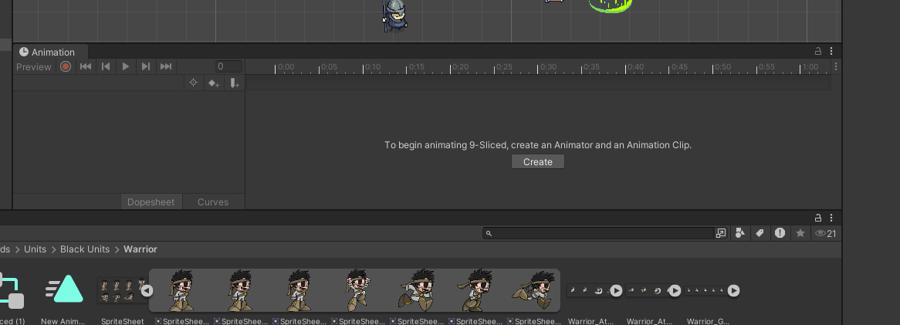
Slice | ثما اضغط Slice
Apply | ثما تنفيذ
طريقة انشا Animations
 | اول شي اضغط على العنصر نفسه
window | روح على النافذه window واختر Animations ثما Animations
create | ثما نزل النافذه حق Animations الى هذا الشكل اذا لم يظهر كلمة create اعرف بان العنصر فيه Animations من زمان
New Animation | حتفتح معاك نافذه جديده لحفظ الملف حق Animations فاضي احفظه بتلقى كلمة create اختفت و Animations واليسويها في السطر م 228 اسحبه وحط في النافذه حقت Animations
 | وشغل بتلقى الصورة تتحرك
دمج الرسوم المتحركه
 | اول شي اختر العنصر
Window → Animation → Animator | في برنامج يونتي اتجه الى هذه النافذه

